各社メニュー
（株）五光 (https://goko.mystrikingly.com/)
 | 河野光学レンズ 河野光学レンズ株式会社 (https://www.kohno-optical.com/)
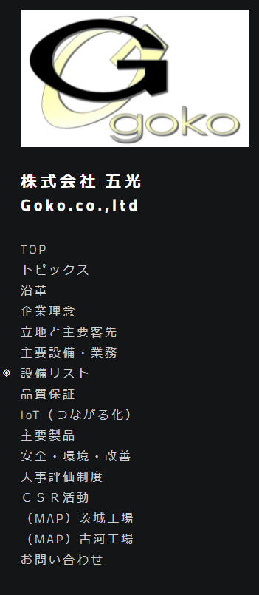

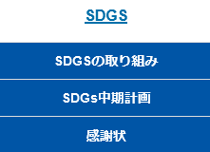
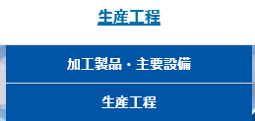

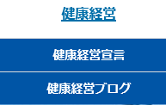
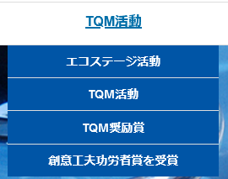

 | ㈱中野製作所 会社概要｜中野製作所 (nakanoss.co.jp)
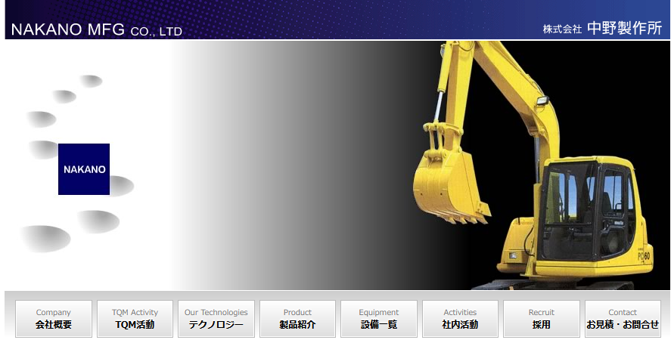

 | 長津工業㈱ わたしたちの強み | 長津グループ (https://www.nagatsu-g.co.jp/)

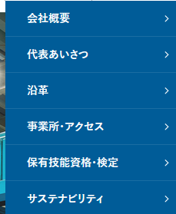

㈱光栄 光栄トップページ - 株式会社光栄 (https://koeicorp.co.jp/)

WordPressテーマ
https://lightning.vektor-inc.co.jp/
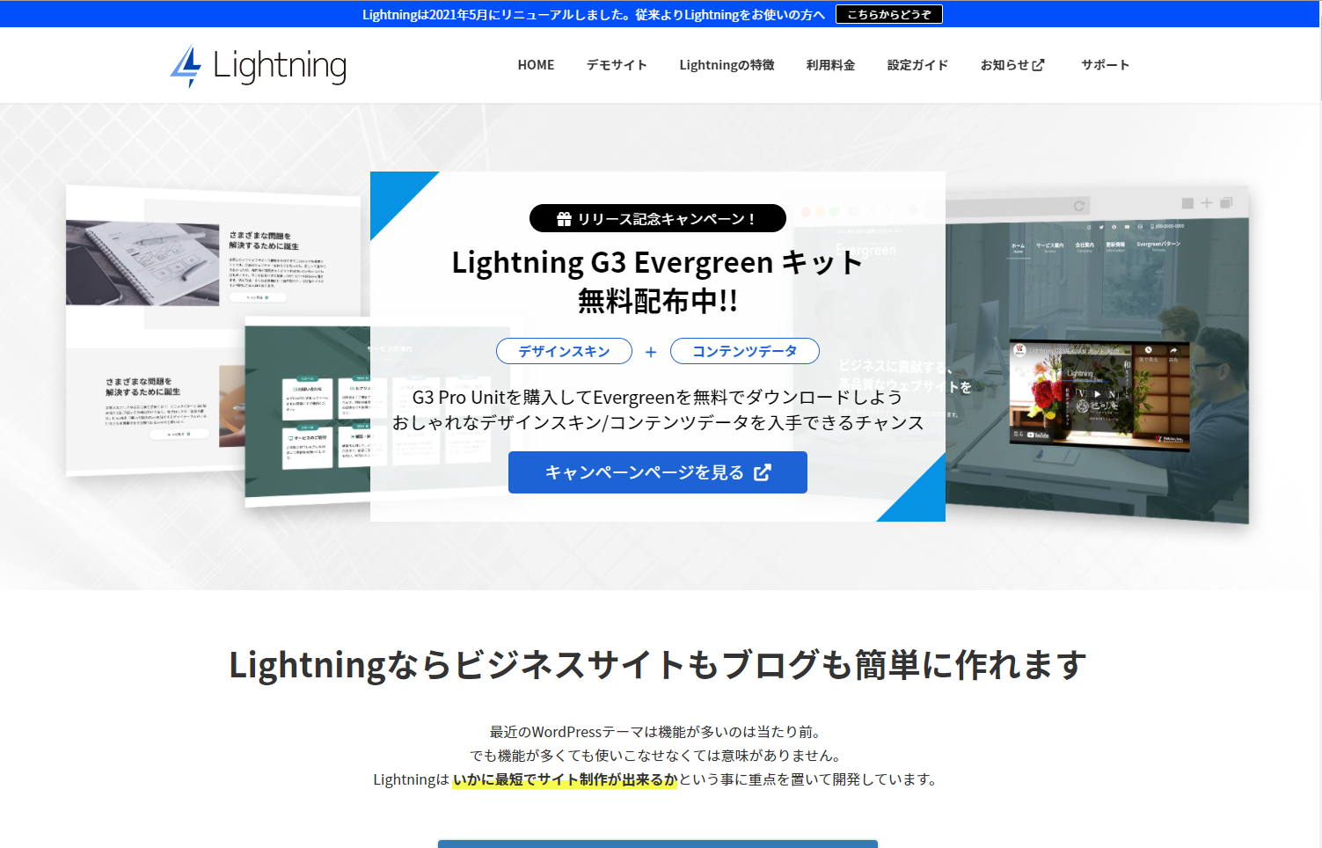

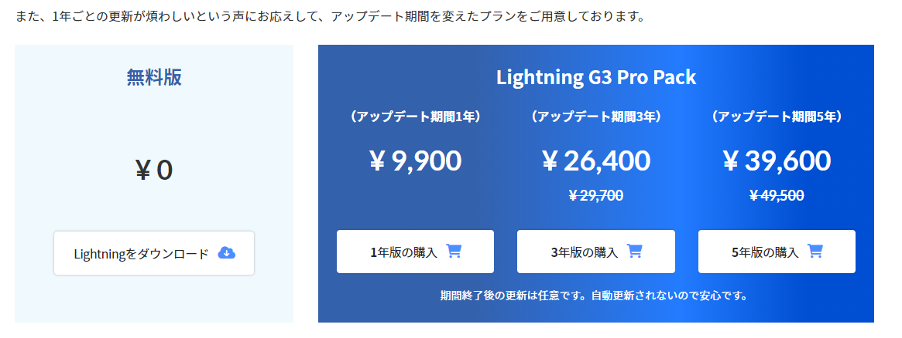

※セキュリティ、バグなどのバージョン更新

参考ページ
http://univgweb.com.testrs.jp/seki/

5743783b
4)s6EJU388

